🔄 Simulation Results
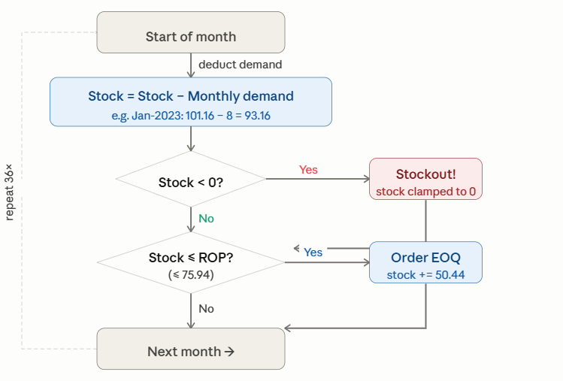
 |  |  |  | Stockout Months: 7 | Stockout rate: 19% | Total Orders: 19
77020019 |  | MANCHE FILTRE 165x3375 Nomex NXV 560 | Month | Demand | Stock Before | Stock After Demand | Stockout? | Order? | Added Amount | Final Stock
CLASS | : | ABC=C HML=M XYZ=Z | Jan-23 | 8 | 101 | 93 | NO | NO | NO → (94>ROP) | 93
UNIT | : | PC | Feb-23 | 55 | 93 | 38 | NO | Yes | Yes → +76 | 89
SOURCE | : | Mixed Source | Mar-23 | 22 | 89 | 67 | NO | Yes | Yes → +76 | 117
UNIT COST | : | 128.747 DT | Apr-23 | 50 | 117 | 67 | NO | Yes | Yes → +76 | 117
LEAD TIME | : | 27 Days | May-23 | 110 | 117 | 7 | NO | Yes | Yes → +76 | 58
DEMAND | : | Avg 19 PC /Month | Jun-23 | 155 | 58 | -97 | Yes | Yes | Yes → +76 | -47
SERVICE | : | 90% ( Z=1,28) | Jul-23 | 50 | -47 | -97 | Yes | Yes | Yes → +76 | -46
SAFETY STOCK | : | 54 | Aug-23 | 12 | -46 | -58 | Yes | Yes | Yes → +76 | -8
ROP | : | 76 | Sep-23 | 0 | -8 | -8 | Yes | Yes | Yes → +76 | 43
EOQ | : | 50 | Oct-23 | 0 | 43 | 43 | NO | Yes | Yes → +76 | 93
STOCK MIN | : | 62 | Nov-23 | 60 | 93 | 33 | NO | Yes | Yes → +76 | 84
STOCK MAX | : | 113 | Dec-23 | 0 | 84 | 84 | NO | NO | NO → (84>ROP) | 84
ORDERS/YEAR | : | 4 | Jan-24 | 55 | 84 | 29 | NO | Yes | Yes → +76 | 79
SIMULATION | : |  | Feb-24 | 0 | 79 | 79 | NO | NO | NO → (79>ROP) | 79
FILL RATE | : |  | Mar-24 | 0 | 79 | 79 | NO | NO | NO → (79>ROP) | 79
ACTION | : |  | Apr-24 | 0 | 79 | 79 | NO | NO | NO → (79>ROP) | 79
 |  |  | May-24 | 110 | 79 | -31 | Yes | Yes | Yes → +76 | 19
std |  | 38.364 DT | Jun-24 | 0 | 19 | 19 | NO | Yes | Yes → +76 | 70
cv |  | 2.10857 | Jul-24 | 0 | 70 | 70 | NO | Yes | Yes → +76 | 120
 |  |  | Aug-24 | 0 | 120 | 120 | NO | NO | NO → (121>ROP) | 120
 |  |  | Sep-24 | 0 | 120 | 120 | NO | NO | NO → (121>ROP) | 120
 |  |  | Oct-24 | 0 | 120 | 120 | NO | NO | NO → (121>ROP) | 120
 |  |  | Nov-24 | 0 | 120 | 120 | NO | NO | NO → (121>ROP) | 120
 |  |  | Dec-24 | 0 | 120 | 120 | NO | NO | NO → (121>ROP) | 120
 |  |  | Jan-25 | 0 | 120 | 120 | NO | NO | NO → (121>ROP) | 120
 |  |  | Feb-25 | 0 | 120 | 120 | NO | NO | NO → (121>ROP) | 120
 |  |  | Mar-25 | 0 | 120 | 120 | NO | NO | NO → (121>ROP) | 120
 |  |  | Apr-25 | 0 | 120 | 120 | NO | NO | NO → (121>ROP) | 120
 |  |  | May-25 | 0 | 120 | 120 | NO | NO | NO → (121>ROP) | 120
 |  |  | Jun-25 | 155 | 120 | -35 | Yes | Yes | Yes → +76 | 16
 |  |  | Jul-25 | 0 | 16 | 16 | NO | Yes | Yes → +76 | 66
 |  |  | Aug-25 | 8 | 66 | 58 | NO | Yes | Yes → +76 | 109
 |  |  | Sep-25 | 0 | 109 | 109 | NO | NO | NO → (109>ROP) | 109
 |  |  | Oct-25 | 120 | 109 | -11 | Yes | Yes | Yes → +76 | 39
 |  |  | Nov-25 | 0 | 39 | 39 | NO | Yes | Yes → +76 | 89
 |  |  | Dec-25 | 0 | 89 | 89 | NO | NO | NO → (90>ROP) | 89

